Bestelformulier
JaJa Groothandel B.V. – Offerte formulier T-stukken (Tygo-Flexbuis®)

 |  |  | Leverancier
 |  |  | Bedrijf | JaJa Groothandel B.V.
 |  |  | Afdeling | Warmet Nederland
 |  |  | E-mail | JaJagroothandel@jajaadvies.com

 | Klantgegevens (invullen)
 | Bedrijf klant |  |  |  | Project
 | Contactpersoon |  |  |  | Datum
 | E-mail klant |  |  |  | Klantreferentie
 | Telefoon
 | Vul de gele velden in. Keuzes staan in dropdowns. Sla op en stuur dit bestand terug per e-mail.

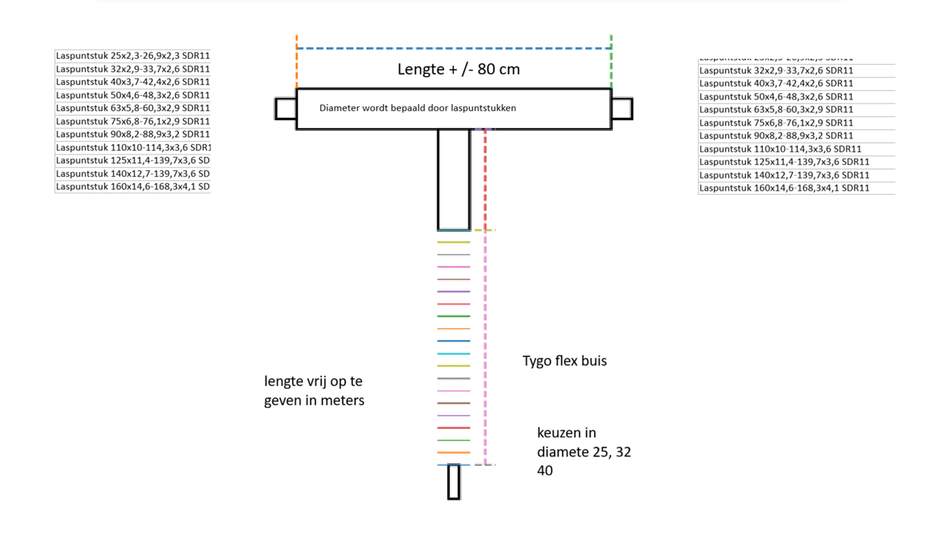

 | Bestellijst (invullen – meerdere regels mogelijk)

 | Aantal | Lengte Tygo (m) | Tygo diameter | Aansluiting links | Aansluiting rechts | Opmerking
 |  | 5 | 25 | 125

 | Opmerkingen / levering / afleveradres (optioneel):

